Sheet1
 |  |  |  |  |  |  |  |  |  |  |  |  |  |  |  |  |  |  |  | 最新情報をSNSで更新中！ |  |  | facebbok |  |  |  | twitter
 |  |  |  |  |  |  |  |  |  |  |  |  |  |  |  |  |  |  |  | いいね！ |  | ツイート | https://www.facebook.com/Daigakusei.of.the.year |  |  |  | https://twitter.com/goftheyear14

※チラシのように背景色をグラデーションにする |  |  |  |  |  |  |  |  |  |  |  |  |  | あふれる力を、 あしたの力に。
 |  |  |  |  |  |  |  |  |  |  | あふれる力を、 あしたの力に。

 |  |  |  |  |  |  |  |  |  |  |  |  | 従来の考えや枠組みを超えた発想を軸に、
 |  |  |  |  |  |  |  |  |  |  |  |  | 新たな価値創造につながる活動・実績に光をあてるコンテスト

 |  |  |  |  |  |  |  |  |  |  |  |  |  |  |  |  |  |  | いますぐエントリー！

 |  | スポンサー企業一覧

 |  | 「大学生 OF THE YEAR」は、 従来の考えや枠組みを超えた発想を軸に、 新たな価値創造につながる活動・実績に光をあてるコンテスト。 ビジネス、IT・エレクトロニクス、エンターテインメント、ノンプロフィットの4部門から 自らの活動内容に合った部門にエントリーすることができる。 失敗をおそれず、挑戦することのカッコよさを、ぜひこの場で存分にアピールしてほしい。 きっとこれからの社会を変えていく大きなヒントになり得るはずだ。

 | ※背景色でコーナーの区切りを明示的にする。

 |  | 4つの特徴

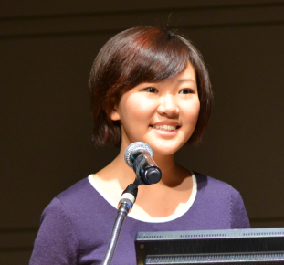
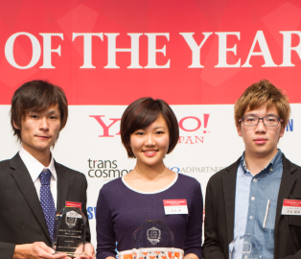
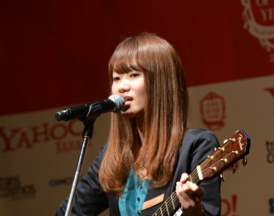
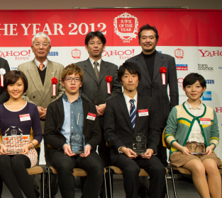

 |  |  |  | 「日常」を評価 |  |  |  |  |  |  | 「多様」な部門 |  |  |  |  |  | 「特別」を体験 |  |  |  | 「人脈」を形成
 |  |  |  | 日々の中の取り組み、挑戦に光をあて、その中で最も輝かしい実績を残した学生を賞賛します。 |  |  |  |  |  |  | できる限り多くの人の日々の活動に光をあてるべく、4部門用意しています。自身の専門性を発揮してください。 |  |  |  |  |  | 表彰者に対して、協賛企業から誰も滅多に体験できない豪華な特典が提供されます。 |  |  |  | あらゆる分野で活躍している学生と社会人が一同に集います。かけがえのない出会いがあります。 |  | ※上記画像を円形でトリミング。元画像は別途添付しています。

 |  | 過去の受賞者

 |  |  |  |  |  |  |  |  |  |  |  |  |  |  |  |  |  |  |  |  |  |  |  | ※クリックすると以下を別タブで表示。各原稿は別途添付しています。
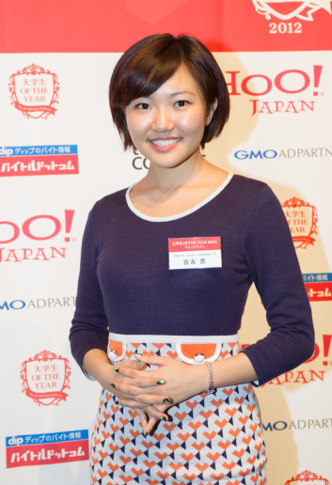

 |  |  |  |  |  |  |  |  |  |  | 夢へ一歩近づけました。
 |  |  |  |  |  |  |  |  |  |  |  |  |  |  |  |  |  |  |  |  |  |  |  |  |  | 夢へ一歩近づけました。
 |  |  |  |  |  |  |  |  |  |  | 大学生oftheyear2012 グランプリ
 |  |  |  |  |  |  |  |  |  |  | 吉永 恵 |  |  |  |  |  |  |  |  |  |  |  |  |  |  | 大学生oftheyear2012 グランプリ
 |  |  |  |  |  |  |  |  |  |  |  |  |  |  |  |  |  |  |  |  |  |  |  |  |  | 吉永 恵
 |  |  |  |  |  |  |  |  |  |  | 知ったきっかけは友達からの紹介でした。話を受けたとき、純粋に「その場に集まる人たちと会ってみたい」と思いました。大学生のキャパシティを超えた取り組みをしている人たちが集まるはずですから… （続きを読む）
 |  |  |  |  |  |  |  |  |  |  |  |  |  |  |  |  |  |  |  |  |  |  |  |  |  | ■プロフィール
 |  |  |  |  |  |  |  |  |  |  |  |  |  |  |  |  |  |  |  |  |  |  |  |  |  | 中国・黒龍江省出身。幼少期にはテレビ番組の司会者・女優として活躍。 12歳から日本で暮らし、精力的に活動。大学時に世界初のアラビアン・ファッションショーの企画・プロデュース。また、最年少でG20 Youth Summit、APEC CEO Summitに日本代表に選ばれ、参加。 現在、早稲田大学4年生。

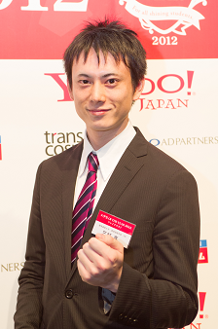
 |  |  | 積み重ねてきたことの価値を確認できました。
 |  |  |  |  |  |  |  |  |  |  |  |  |  |  |  |  |  |  |  |  |  |  |  |  | ■大学生 OF THE YEAR に参加してみて
 |  |  | 大学生oftheyear2012 準グランプリ
 |  |  | 三好 真 |  |  |  |  |  |  |  |  |  |  |  |  |  |  |  |  |  |  |  |  |  | 知ったきっかけは友達からの紹介でした。話を受けたとき、純粋に「その場に集まる人たちと会ってみたい」と思いました。大学生のキャパシティを超えた取り組みをしている人たちが集まるはずですから。 当時は北京大学に留学中でしたが、3日間だけ東京に戻ってきて出場しました(笑) 実際に出場してみて、とてもいい経験になりました。せっかく出場するからにはグランプリ獲りたいという気持ちもありましたので、東京に向かう飛行機の中でもずっと自分のそれまでの取り組みを思い返し、自分の過去を振り返りをするいい機会にもなりました。結果的に総合グランプリをいただくことができました。いただいた賞金全額を国際組織を通じてシリアの難民キャンプに寄付しました。

 |  |  | 当時、「自分が今までやってきたことは正しかったのか？」ということを確認する場所を探していました。チーム単位でなく、個人として評価していただけるのかという事を確認しておきたかったからです。そこで、大学生of the yearを知り、積み重ねてきた事を評価してもらえる可能性を感じ、応募しました… （続きを読む）

 |  |  |  |  |  |  |  |  |  |  |  |  |  |  |  |  |  |  |  |  |  |  |  |  | ■いま、そして、未来へ
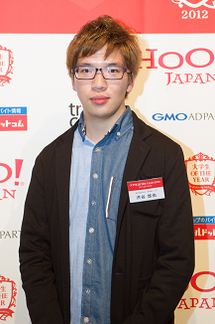
 |  |  |  |  |  |  |  |  |  |  | かけがえのない出会いがありました。 |  |  |  |  |  |  |  |  |  |  |  |  |  | 現在は、早稲田大学で学業に励んでいます。今後は、欧米の大学院に進学する予定です。 自分でもまだまだ未熟な面が多いので、まず人としての器を大きくしたいと思っています。 将来は学校を作りたいです。自分自身が中国から日本に来たとき、様々な世界を見たとき、世の中には多くの固定観念が存在することを肌で感じました。それを取っ払いたいのです。小さい頃から様々な文化、価値観に触れる機会を多くの人に持ってほしいのです。国連難民高等弁務官などを務めた緒方貞子さんのような世界に貢献できる日本人女性になりたいですね。

 |  |  |  |  |  |  |  |  |  |  | 大学生oftheyear2012 準グランプリ
 |  |  |  |  |  |  |  |  |  |  | 渋谷 悠佑

 |  |  |  |  |  |  |  |  |  |  | クリエイティブ部門があるコンテストイベントがあると知り、「クリエイティブなら自分しかいないだろう」と思いました。唯一の現役大学生の放送作家でしたし、数々のブランドのプロデュースも行っていましたので。それまで自分が取り組んできたことを発信することで、他の大学生のロールモデルになれれば… （続きを読む）

 |  |  |  |  |  |  |  |  |  |  |  |  |  |  |  |  |  |  |  |  |  |  | ※ここへリンク

 |  |  |  |  |  |  |  |  |  |  |  |  |  |  |  |  |  |  |  |  |  |  |  |  |  | 積み重ねてきたことの価値を確認できました。

 |  |  |  |  |  |  |  |  |  |  |  |  |  |  |  |  |  |  |  |  |  |  |  |  |  | 大学生oftheyear2012 準グランプリ
 |  |  |  |  |  |  |  |  |  |  |  |  |  |  |  |  |  |  |  |  |  |  |  |  |  | 三好 真
 |  | 応募要項
 |  |  |  |  |  |  |  |  |  |  |  |  |  |  |  |  |  |  |  |  |  |  |  |  |  |  |  | ・
 |  |  |  |  |  |  |  |  |  |  |  |  |  |  |  |  |  |  |  |  |  |  |  |  |  |  |  | ・
 |  |  |  |  |  |  |  |  |  |  |  |  |  |  |  |  |  |  |  |  |  |  |  |  |  |  |  | ・
 |  |  | 対 象：学生（大学生、短大生、大学院生） |  |  |  |  |  |  |  |  |  |  |  |  |  | 賞 ：総合グランプリ：賞金50万円 |  |  |  |  |  |  |  |  |  |  | ・
 |  |  |  |  |  | ※年齢・性別・国籍・プロ・アマ問わず |  |  |  |  |  |  |  |  |  |  |  | ※各部門グランプリは特別協賛企業より特典を |  |  |  |  |  |  |  |  |  | ・
 |  |  |  |  |  | ※自薦他薦可 |  |  |  |  |  |  |  |  |  |  |  | 贈呈。後日リリース。 |  |  |  |  |  |  |  |  |  | ・
 |  |  | 応募締切：2014年10月31日（金） |  |  |  |  |  |  |  |  |  |  |  |  |  | 選考方法：プロフィールや実績をもとに一時選考（書類審 |  |  |  |  |  |  |  |  |  |  | ・
 |  |  | 審査基準：各部門ともに、その年に既存の価値観の枠を超えた、 |  |  |  |  |  |  |  |  |  |  |  |  |  |  | 査）を行います。最終審査は12月17日（水） |  |  |  |  |  |  |  |  |  | ・
 |  |  |  |  |  | 新しい価値創造を 行う活動、実績を創り、将来の |  |  |  |  |  |  |  |  |  |  |  | 各部門のスペシャリストの審査員を招き、渋谷
 |  |  |  |  |  | 日本を代表する可能性がある学生か どうか審査い |  |  |  |  |  |  |  |  |  |  |  | ヒカリエホールにて開催。ファイナリストに選ばれた
 |  |  |  |  |  | たします。 |  |  |  |  |  |  |  |  |  |  |  | 大学生に自己PRをしていただき、グランプリ・準
 |  |  |  |  |  |  |  |  |  |  |  |  |  |  |  |  |  | グランプリを決定します。
 |  |  | 募集部門：ビジネス部門
 |  |  |  |  |  |  | 事業企画、商品開発等の経済活動を通して、新たな価値を創るチャレンジをしてきた大学生・大学院生向け
 |  |  |  |  |  | ICT (Information and Technology) 部門
 |  |  |  |  |  |  | 先進技術の研究・開発を通して、新たな価値を創るチャレンジをしてきた大学生・大学院生向け
 |  |  |  |  |  | エンターテインメント部門
 |  |  |  |  |  |  | 芸能、音楽、芸術等を通して、新たな価値を創るチャレンジをしてきた大学生・大学院生向け
 |  |  |  |  |  | ノンプロフィット部門
 |  |  |  |  |  |  | 国際活動、社会貢献、環境活動を通して、新たな価値を創るチャレンジをしてきた大学生・大学院生向け

 |  |  |  |  |  |  |  |  |  |  |  |  |  |  |  |  |  |  |  |  |  |  | ※背景色が赤になってますが、白で。

 |  |  |  |  |  |  |  | 審査の流れ

 |  |  |  |  |  |  |  |  |  | 10月31日 (金) 応募〆切

 |  |  |  |  |  |  |  |  |  |  |  |  |  |  |  | ▼

 |  |  |  |  |  |  |  |  |  | 11月14日 (金) 1次選考（書類審査）結果発表

 |  |  |  |  |  |  |  |  |  |  |  |  |  |  |  | ▼

 |  |  |  |  |  |  |  |  |  | この間に合格者に対しての特別講義アリ

 |  |  |  |  |  |  |  |  |  |  |  |  |  |  |  | ▼

 |  |  |  |  |  |  |  |  |  | 12月17日 (水) AM 2次予選会 (渋谷ヒカリエホール)

 |  |  |  |  |  |  |  |  |  |  |  |  |  |  |  | ▼

 |  |  |  |  |  |  |  |  |  | 12月17日 (水) AM ファイナルグランプリ (渋谷ヒカリエホール)

 |  | 応募フォーム

必須
 |  |  |  |  | 自薦・他薦 |  |  |  |  |  |  |  |  | ○自薦 ○他薦
必須
 |  |  |  |  | 氏名 |  |  |  |  |  |  |  |  | 姓 |  |  |  | 名 |  |  |  |  | ※姓・名でフォームを分ける
必須
必須
 |  |  |  |  | フリガナ |  |  |  |  |  |  |  |  | セイ |  |  |  | メイ
 |  |  |  |  |  |  |  |  |  |  |  |  |  |  |  |  |  |  |  |  |  |  |  | ※クリックで下記を別タブで表示。原稿は別途添付しています。
 |  |  |  |  | 大学 / 学部 / 学科 |  |  |  |  |  |  |  |  |  |  |  |  |  |  |  |  |  |  | 個人情報の利用について
必須
 |  |  |  |  | 学年 |  |  |  |  |  |  |  |  |  |  |  |  |  |  |  |  |  |  | 個人情報の利用について 1．個人情報の利用目的 大学生of the year2014実行委員会が取得した個人情報は、利用目的を別途通知等する場合を除き、大学生of the year2014の開催に関連する業務の範囲内で使用するものとします。個人情報の利用目的については、次のとおりです。 •大学生of the year2014 受賞者選考に関係する審査員、賛助企業及び運営事務局への開示 •応募者の承諾・同意に基づくキャリア支援関連企業(実行委員会所属企業に限る)への開示 •上記各号の他、大学生of the year2014のサービス提供及び会員サービスにおける個人認証 •大学生of the year2014に関連する事務連絡、イベント情報の提供 •大学生of the year2014実行委員会参画企業からの、キャリア・就職に関連するイベント等の情報提供 •大学生of the year2014のサービス向上等を目的としたアンケートの実施、キャンペーン、モニター等への応募及びプレゼント発送 ･お問い合わせへの対応 ･個人を特定できない集計・統計データとしての利用 2．個人情報の第三者への提供 当社が取得した個人情報は、次の場合を除いて第三者に提供致しません。 •ご本人様の同意がある場合 •法令に基づき、提供に応じなければならない場合 •人の生命、身体または財産保護のために必要がある場合であって、ご本人様の同意を得ることが困難な場合 •公衆衛生の向上または児童の健全な育成の推進のために特に必要がある場合であって、ご本人様の同意を得ることが困難な場合 •国の機関もしくは地方公共団体またはその委託を受けた者が法令の定める事務を遂行することに対して協力する必要がある場合であって、ご本人様の同意を得ることにより当該事務の遂行に支障を及ぼすおそれがある場合 •利用目的の達成に必要な範囲で業務を外部委託する場合 •合併その他の事由による事業の承継に伴って提供する場合 3．個人情報の取扱いの委託について 個人情報の処理を外部に委託する際は、十分な個人情報保護水準を確保していることを条件として委託先を選定し、機密保持契約を締結した上で委託を行ないます。 4．開示請求等のお手続きについて ご本人様よりご提供いただきました個人情報は、法令の定めるところにより、ご本人様のご意思により、開示、訂正または削除等を行うことができます。ご本人様が直接、開示、訂正または削除等を行えない場合は、当実行委員会はご本人様の確認作業を行わせていただくことがあります。本人確認後に、ご要請いただいた開示、訂正または削除の作業を適正に行わせていただきます。 ＜個人情報に関するお問い合わせ窓口＞ 〒163-1335 東京都新宿区西新宿六丁目5番1号 大学生of the year実行委員会運営事務局(エン・ジャパン株式会社) 個人情報保護取扱窓口
必須
 |  |  |  |  | 連絡先（TEL）
必須
 |  |  |  |  | 連絡先（E-Mail）

 |  |  |  |  | SNSアカウント

必須
 |  |  |  |  | 応募部門 |  |  |  |  |  |  |  |  | ○ | ビジネス部門
 |  |  |  |  |  |  |  |  |  |  |  |  |  | ○ | ICT部門
 |  |  |  |  |  |  |  |  |  |  |  |  |  | ○ | エンターテインメント部門
 |  |  |  |  |  |  |  |  |  |  |  |  |  | ○ | ノンプロフィット部門

 |  |  |  |  | 一言コメント

 |  | □ 個人情報保護方針に同意する

 |  |  |  |  |  |  |  |  |  |  |  | エントリーする

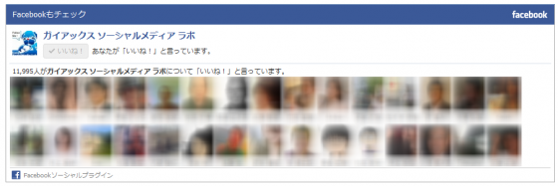
 |  |  |  |  |  |  |  |  |  |  |  |  |  |  |  |  |  |  |  |  |  |  | ※以下のようなLikeBoxを配置。
 |  |  |  | facebookエリア

 |  |  |  | 運営団体 |  |  |  |  | 大学生oftheyear2014実行委員会

 |  |  |  | 事務所所在地 |  |  |  |  | 東京都新宿区西新宿6-5-1 新宿アイランドタワー34F

 |  |  |  | E-Mail |  |  |  |  | info@goty.jp

 |  |  |  | 運営企業 |  |  |  |  | 一般財団法人エン人財教育センター |  |  |  |  |  |  |  |  | エン・ジャパン株式会社
 |  |  |  |  |  |  |  |  | 株式会社アイグロー |  |  |  |  |  |  |  |  | 株式会社ネオテリック
 |  |  |  |  |  |  |  |  | ゼンケンULM株式会社 |  |  |  |  |  |  |  |  | ニューインデックス株式会社
 |  |  |  |  |  |  |  |  | 株式会社ザメディアジョン

